상품제안서
N트래블 여행용 3단 300T 고밀도 경량 양우산(암막코팅) | 상품코드: F30646

 |  |  |  |  |  |  | 02-412-0044 | www.easy1.co.kr
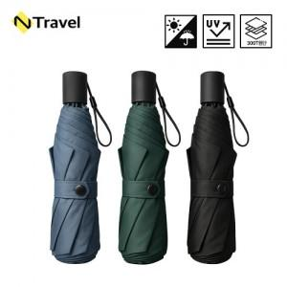

【상세/제작정보】 | 운임비 1박스(50개) 5500원

【인쇄/포장옵션】 | 레이저, 풀칼라 / 포장지포장

【공급단가】 | 수량 | 100~ | 300~ | 500~ | 1,000~ | 3,000~
*VAT별도 | 단가 | 10,950원 | 10,770원 | 10,500원 | 10,230원 | 10,150원

【상품 URL】 | https://dev.easy1.co.kr:443/src/goods_detail.php?gdno=30646

